康泰
非转股期 | 转股期
 |  | 连续跌停是疫苗事件爆发。。。 |  | 类似的视觉中国？？？ |  | 一周之后观察买入视觉中国。。。
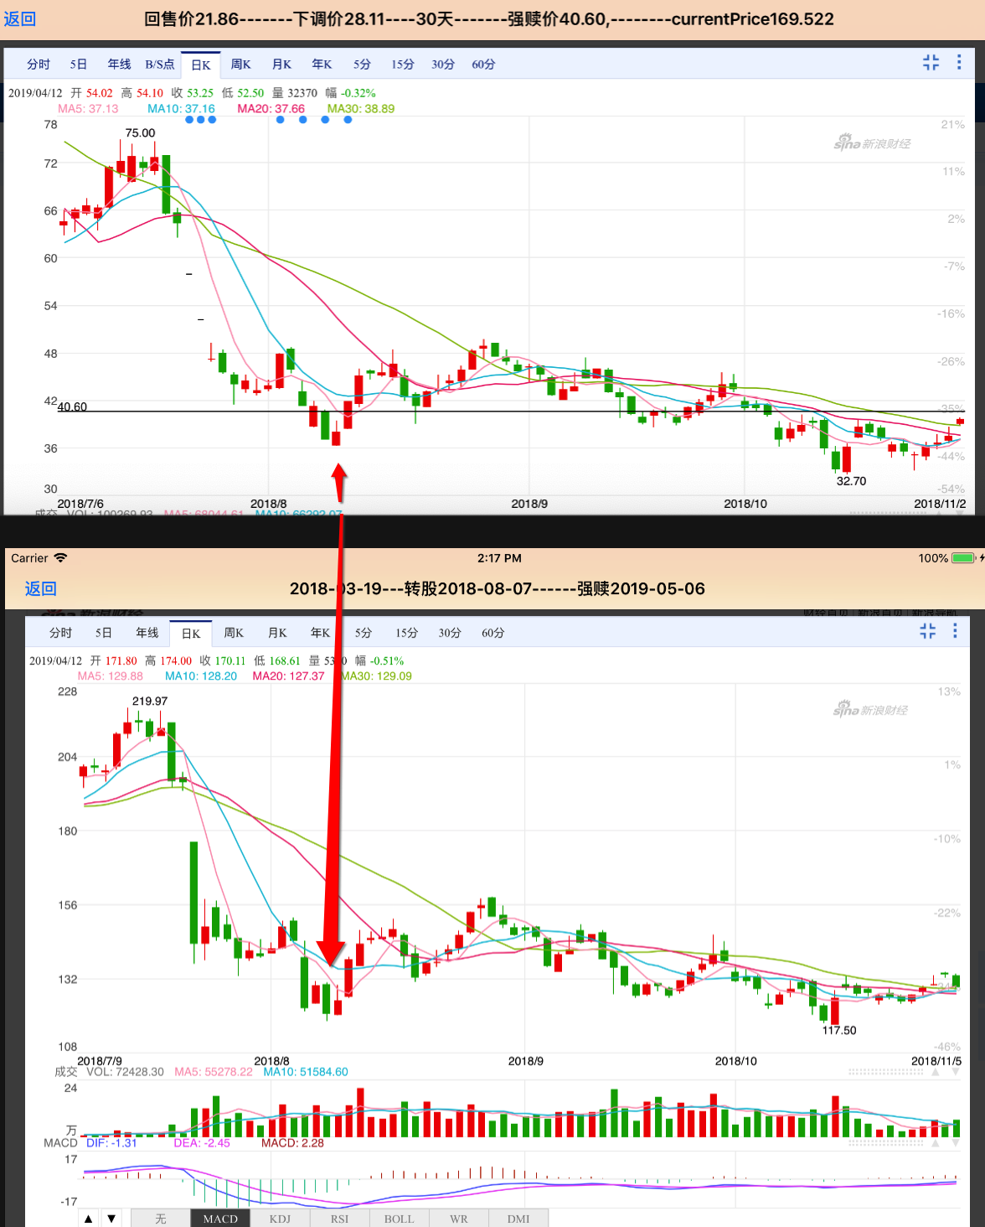
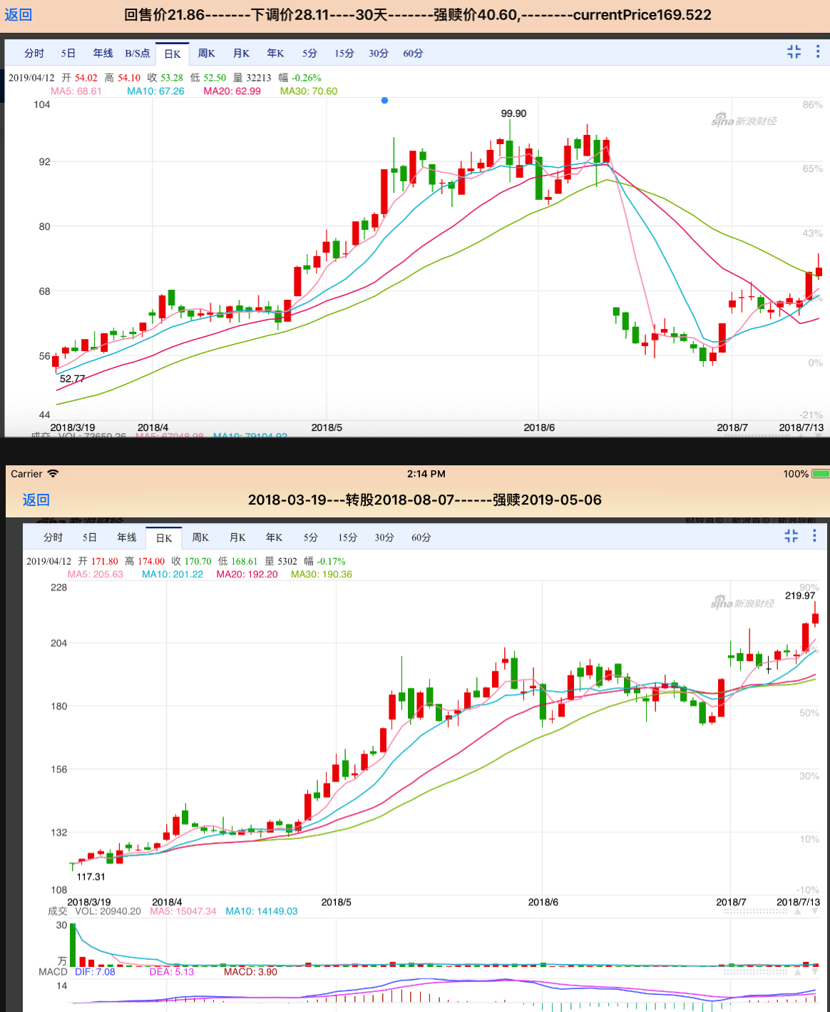

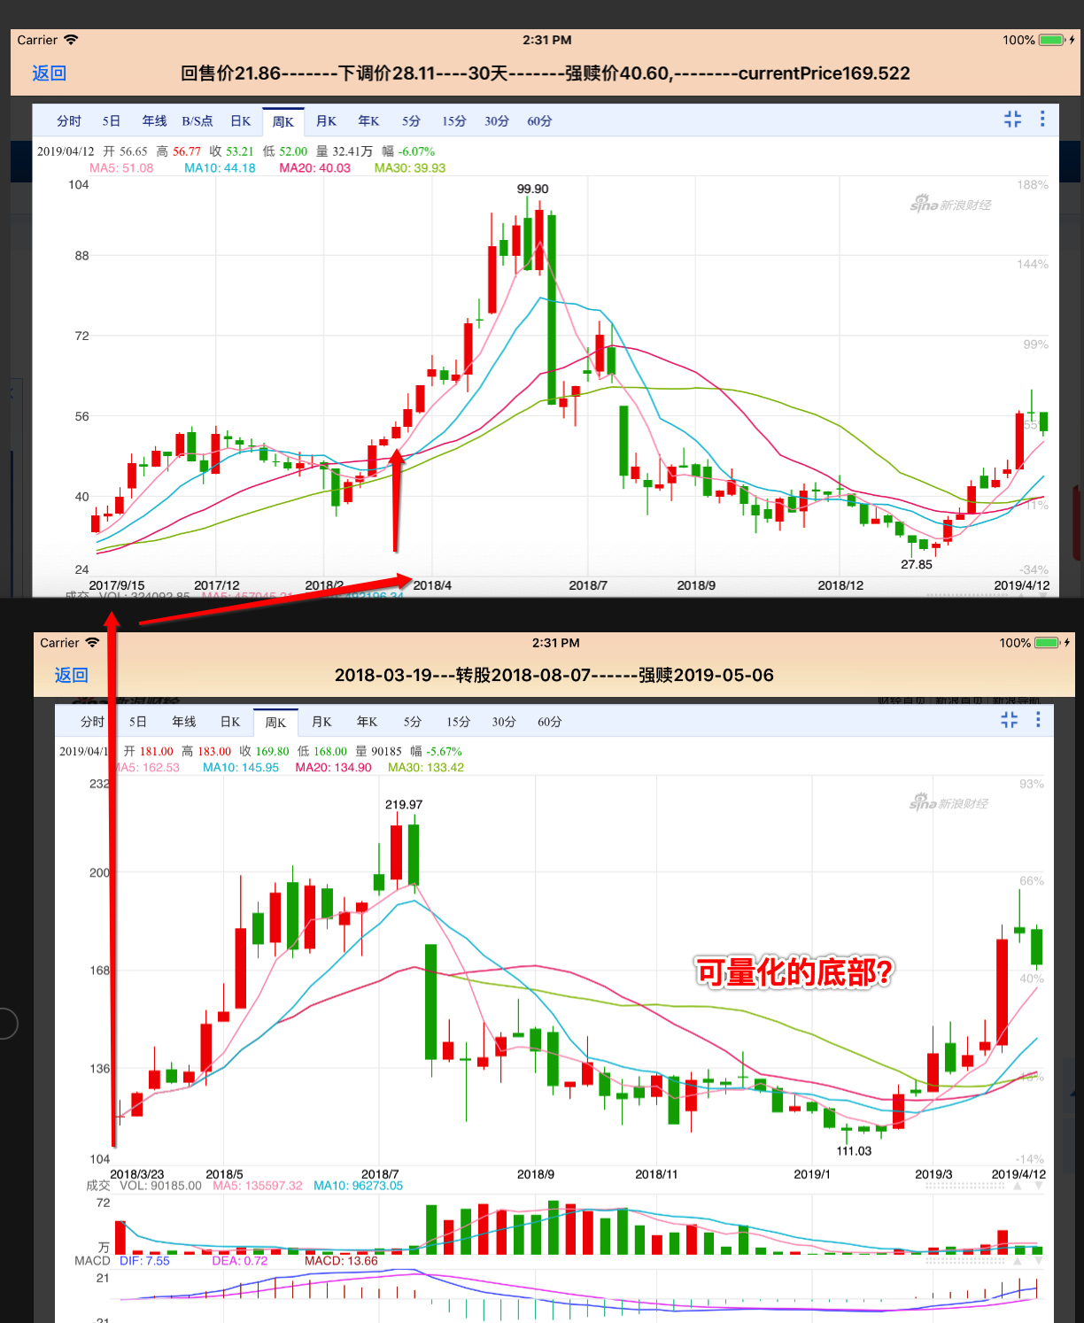

 |  |  | 要是自己划线就好了。。。 |  | 可以标准所有的事件因素。。。

东财
非转股期 |  | 转股期前后

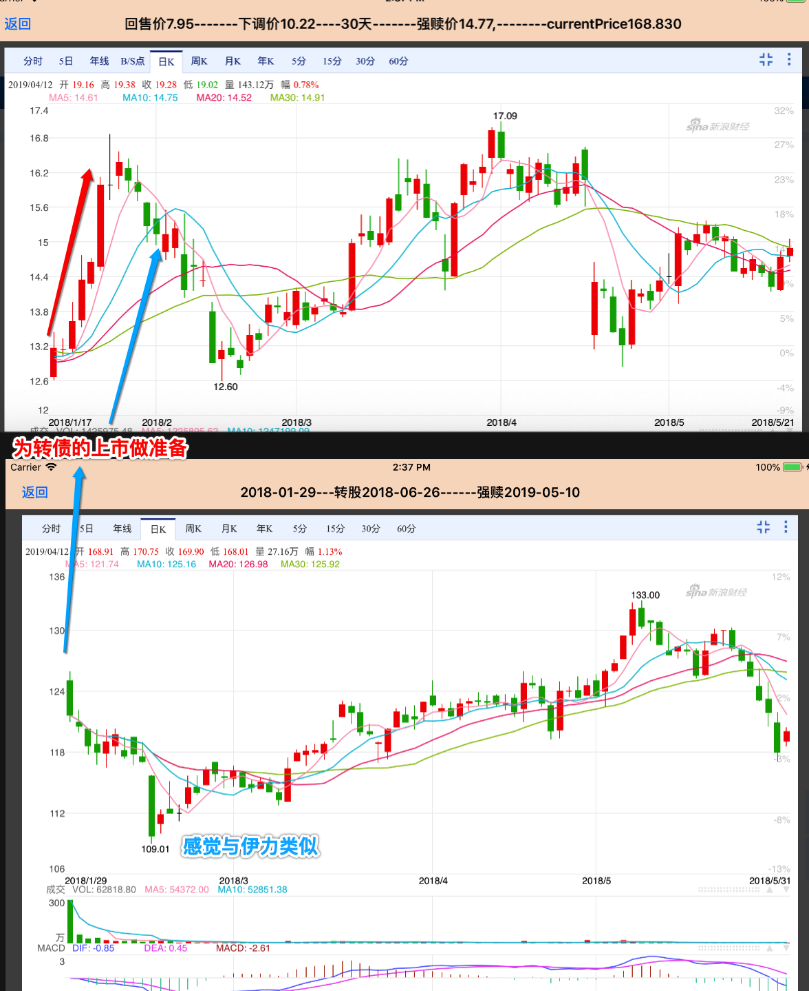
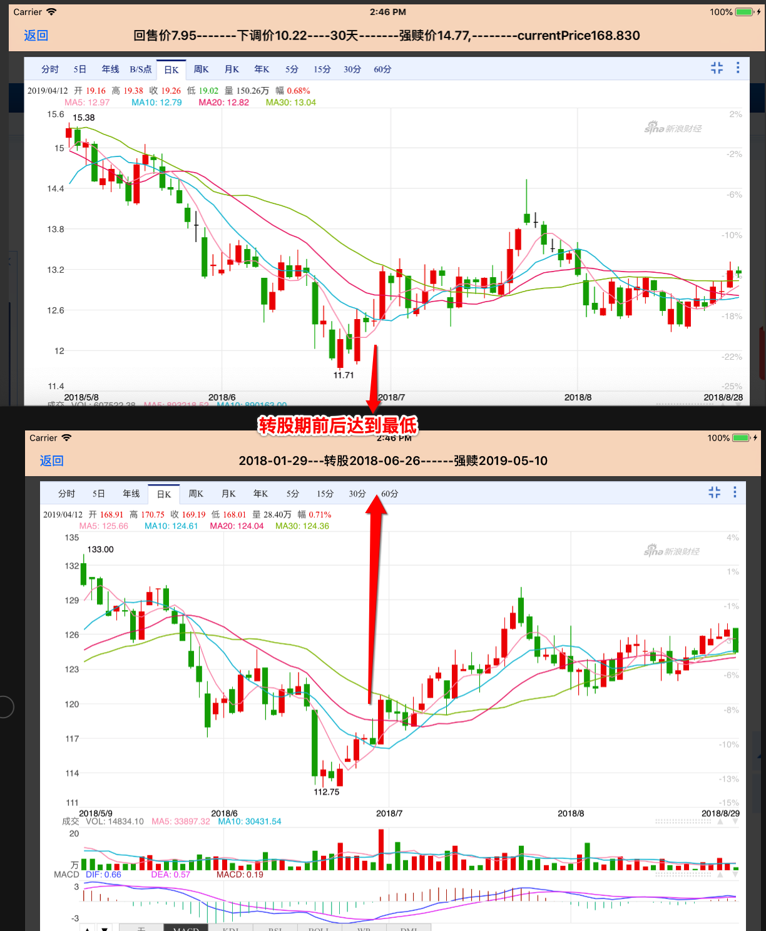

买入策略：只要突破前期的低点就买入。。。 日线图上 比如低于109 | 伊力应该是可以用这个策略的。。。

